組合せ③
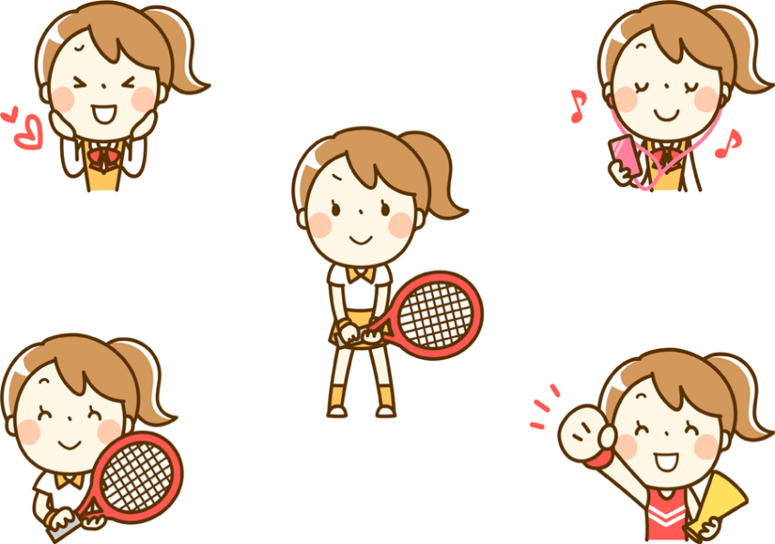
＜さくら＞ |  | Dパート |  |  | 2コート
 |  |  | 12 | 13 | 14 | 勝率 | 順位
12 | 土肥 元子（竜 王） 深沢 静子（竜 王） |  |  | 1 | ④ | 1/2 | 2

13 | 望月 篤子（すずかけ） 中村すみ江（すずかけ） |  | ④ |  | ④ | 2/2 | 1

14 | 藤原 智子（双 葉） 斉藤いく子（フリー） |  | 1 | 1 |  | 0/2 | 3

 |  | Eパート |  |  | 1コート
 |  |  | 15 | 16 | 17 | 勝率 | 順位
15 | 福田 光子（すずかけ） 長田たまき（すずかけ） |  |  | 1 | ④ | 1/2 | 2

16 | 佐野 浜子（竜 王） 坂本 政代（山梨シニア） |  | ④ |  | ④ | 2/2 | 1

17 | 中山 勝子（すずかけ） 繪上 久子（すずかけ） |  | 1 | 1 |  | 0/2 | 3

